Таблицысправочники
region |  | city |  |  | club |  | coach
ID* |  | ID* |  |  | ID* |  | ID*
name |  | region_id |  |  | city_id |  | club_id
tgid_who_added |  | name |  |  | name |  | name
 |  | tgid_who_added |  |  | tgid_who_added |  | tgid_who_added

! Таблицы region, city, club будут предзаполнены

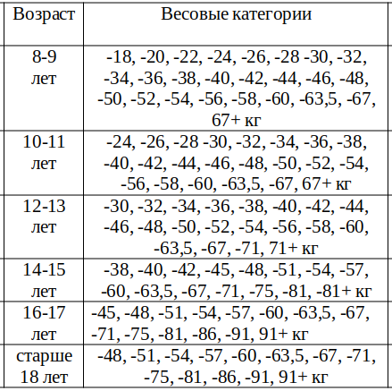
participant |  |  | не уверен, насколько корректно делать "справочники" в БД ? |  |  | про 67+
ID*
fio | ФИО |  | ranks
gender | пол |  | ID | name | status
dob | дата рождения |  | 1 | III юношеский | TRUE
age_category | возрастная категория |  | 2 | II юношеский | TRUE
weight_category | весовая категория |  | 3 | I юношеский | TRUE
region_id | регион |  | 4 | III спортивный | TRUE
city_id | город |  | 5 | II спортивный | TRUE
club_id | клуб |  | 6 | I спортивный | TRUE
coach_id | тренер |  | 7 | Кандидат в мастера спорта (КМС) | TRUE
class_id | класс |  | 8 | Мастер спорта (МС) | FALSE
rank_title | разряд |  | 9 | Мастер спорта международного класса (МСМК) | FALSE
rank_assigned_on | дата присвоения разр. |  | 10 | Заслуженный мастер спорта (ЗМС) | FALSE
order_number | номер приказа присв. разр.
added_at | дата и время создания |  | class
added_by | tg id того кто создал |  | ID | name | status
updated_at | дата и время обновления |  | 1 | A (опытный) | TRUE
updated_by | tg id кем обновлен |  | 2 | B (новичок) | TRUE
 |  |  | 3 | С (Дебютант) | FALSE

Создание новой записи
 | • На этапе ввода данных участника кнопки под клавиатурой скрываются. Начинает отображаться вновь после завершения/отмены ввода данных
 | • На каждом этапе заполнения анкеты есть кнопка "Отмена", при нажатии на которую отменяется добавление записи и появляется сообщение "Добавление отменено."
 | • На каждом из шагов, начиная со второго есть кнопка "Назад", которая возвращает на предыдущий этап (заполненный пользователем) и позволяет внести новые данные. Если был выбран один из элементов списка - он отображается выделенным

Шаг | Текст сообщения | Действия
1 | Фамилия Имя Отчество | Считывается с клавиатуры
2 | Выберите пол | Отображаются две кнопки: "Муж" и "Жен"
3 | Дата рождения (в формате ДД.ММ.ГГГГ) | Считывается с клавиатуры
 |  | Считывать форматы ДД.ММ.ГГГГ и ДД-ММ-ГГГГ
 |  | При вводе некорректных значений в ответ на сообщение пользователя выводить сообщение "Неверная дата. Введите дату в формате ДД.ММ.ГГГГ или ДД-ММ-ГГГГ."
4 | Возрастная категория | Отображается список кнопок из справочника доступных возрастных категорий
5 | Весовая категория | Отображается список кнопок из соответствующего возрастной категории справочника весовых категорий
6 | Класс | Если все записи в таблице "class" в статусе "FALSE" - не отображать этот шаг (переходить сразу к выбору разряда) | Требования будут звучать чуть по-другому, если мы вместо обращения к базе будем записывать значения оттуда при запуске бота. (если временная таблица пуста/выводить все её значения name(т.к. false просто не будем записывать))
 |  | Выводится список всех class.name, в которых class.status=TRUE
 |  | При выборе значения, отличного от "A (опытный)" - переходить к шагу 10)
7 | Разряд (если есть) | Выводится список всех ranks.name, в которых ranks.status=TRUE
 |  | Присутствует кнопка "Пропустить", которая переводит к шагу 10)
8 | Дата присвоения разряда | Считывается с клавиатуры
 |  | Считывать форматы ДД.ММ.ГГГГ и ДД-ММ-ГГГГ
 |  | При вводе некорректных значений в ответ на сообщение пользователя выводить сообщение "Неверная дата. Введите дату в формате ДД.ММ.ГГГГ или ДД-ММ-ГГГГ." | Дата является неверной, если: - не соответствует формату - ДД>31, ДД<1 - MM>12, MM<1 - ГГГГ>[текущий год]-1, ГГГГ<[текущий год]-100
9 | Номер приказа (без знака №, только номер) | Считывается с клавиатуры
10 | Регион | Выводится список region.name в алфавитном порядке
 |  | Присутствует кнопка "Ввести новый вручную", при нажатии на которую: | Сообщение меняется на "Введите Область/республику/край:"
 |  |  | Появляется кнопка "Вернуться к списку регионов" (нажатие на которую возвращает к началу шага 10)
 |  |  | Считывается с клавиатуры текстовая строка
11 | Город/населенный пункт | Если Регион был выбран из списка: | Выводится список city.name в алфавитном порядке (соответствующие выбранному региону)
 |  |  | Присутствует кнопка "Ввести новый вручную", при нажатии на которую: | Сообщение меняется на "Введите Город/населённый пункт:"
 |  |  |  | Появляется кнопка "Вернуться к списку Городов" (нажатие на которую возвращает к началу шага 11)
 |  |  |  | Считывается с клавиатуры текстовая строка
 |  | Если Регион был выбран НЕ из списка: | Отображается сообщение "Введите город/населённый пункт:"
 |  |  | Считывается с клавиатуры текстовая строка
12 | Клуб | Если Город был выбран из списка: | Выводится список club.name в алфавитном порядке (соответствующие выбранному городу)
 |  |  | Присутствует кнопка "Ввести новый вручную", при нажатии на которую: | Сообщение меняется на "Введите название Клуба:"
 |  |  |  | Появляется кнопка "Вернуться к списку клубов" (нажатие на которую возвращает к началу шага 12)
 |  |  |  | Считывается с клавиатуры текстовая строка
 |  | Если Город был выбран НЕ из списка: | Отображается сообщение "Введите название Клуба:"
 |  |  | Считывается с клавиатуры текстовая строка
13 | Тренер | Если Клуб был выбран из списка и coach для выбранного клуба не пуст: | Выводится список coach.name в алфавитном порядке (соответствующие выбранному клубу)
 |  |  | Присутствует кнопка "Ввести тренера вручную", при нажатии на которую: | Сообщение меняется на "Введите Тренера:"
 |  |  |  | Появляется кнопка "Вернуться к списку Тренеров" (нажатие на которую возвращает к началу шага 13)
 |  |  |  | Считывается с клавиатуры текстовая строка
 |  | Если Клуб был выбран НЕ из списка, или coach для выбранного клуба пуст: | Отображается сообщение "Введите Тренера:"
 |  |  | Считывается с клавиатуры текстовая строка
14 | Проверьте данные перед сохранением: | Отображается карточка контакта
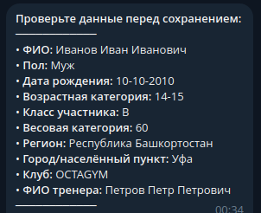
 |  | Кнопки "Сохранить", "Отменить" и "Вернуться к редактированию"
 |  | "Отменить" | Выводится сообщение "Сохранение отменено."
 |  | "Вернуться к редактированию" | Осуществляется возврат к шагу 13)
 |  | "Сохранить" | Если были введены новые регион/город/клуб/тренер - данные записываются в БД.
 |  |  | Если НЕТ совпадений в participant по ФИО и дате рождения: | Сохраняется карточка участника
 |  |  |  | Отображается сообщение "✅ Добавлен участник: ФИО"
 |  |  | Если ЕСТЬ совпадение в participant по ФИО и дате рождения: | Обновляется карточка участника
 |  |  |  | Отображается сообщение "✅ Обновлён участник: ФИО"

 | а также предполагается загрузка из csv файла

 | ? Доработка на будущее - при добавлении новых значений в справочники писать в специальный чат/канал сообщение вида: в таблицу "club" добавлено значение "Название клуба"
 | ? Продумать - не показывать ли первым в списке тот регион, город, клуб, тренер, которых добавил данный пользователь

Задачи после 22.10
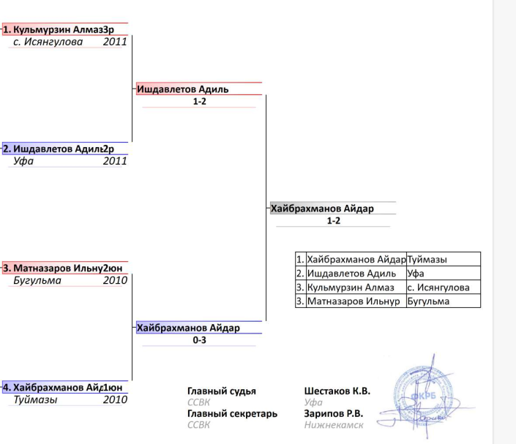
 |  |  |  |  | 4 - пример раскрашенной сетки
 | приоритет
1 ✅ | высокий | Сохранять изменения сеток. Внесенные вручную изменения не должны удаляться
 |  | Перегенерация происходит только при изменении сетки (кого-то удалили или добавили)
 |  | При изменении состава сетки - у неё снимается статус "утвержденности". снимается статус утвержденности если в группе стало меньше или больше участников
 |  | Полагаю, нужны отдельные таблицы в БД для сохранения порядка участников
2✅ | высокий | Изменение логики кнопки "Перегенерировать"
 |  | Состав пар должен меняться
3✅ | высокий | состав пар
 |  | фамилия и имя (без отчества) | 10-11 Ж Финал
 |  | бои с девочками - "ж" около возраста
4✅ | средний | Выводить в отдельные ячейки: Возрастную кат и стадию, Фамилию Имя и Клуб Город. Пример вывода в след вкладке
5 | низкий | если время остнется - красить пары в таблице. первый - красный, соперник - синий
6✅ | средний | везде где женщини и мужчины - заменить на "муж и жен"
7*✅ | высокий | При редактировании записи невозможно указать неуникальную дату рождения участника (возможно и при регистрации ч/з бота так же)
8* | низкий | Не парсит возрастную категорию "18 и старше" из csv
9*✅ | высокий | Список пар. "Без пары" неправильно строится - после переноса одиночки он и в "без пары" остается, и в составе пар
10✅ | средний | для кикобоксинга. Не спрашивать возрастную категорию, а проставлять ему автоматически на основе года рождения. возрастные категории - так же в бд
 |  | в кикбоксинге возрастные категории - 2010-11, 2008-09, 2007 и старше
11✅ | средний | Сетки участников. Добавить к таблицам места.
 |  | 1 участник - "1 место"
 |  | 2: "1 место", "2 место"
 |  | 3: "1 место", "2 место", "3 место"
 |  | 4 более: "1 место", "2 место", "3 место", "3 место"
12✅ | низкий | "Участники по клубам", "Список для взвешивания". Если в клубе 0 участников - не выводить его
13 | низкий | Турнирные списки. вернуть туда "меню" по возрасту/вес
14✅ | средний-высок | поменять очередность в "Утвердить пары": пол возраст вес класс
15🟡 | средний | Утверждения таблиц. Если 1 в группе - при нажатии переходить в его редактирование
16*✅ | средний | после редактирования из Клуба возвращаться к списку участников клуба
17✅ | средний | "Сформировать протокол" (в личке в тг). Сортировка по: возраст пол вес (а не как в примере)
 |  | изменить весовые
19✅ | высокий | заменить классы. только к1
 |  |  | 1 | III юношеский | 3юн
20✅ |  | спрашивать "разряд", не спрашивать "Дату присвоения" и "Номер приказа" (при ручном добавлении участников) | 2 | II юношеский | 2юн
21✅ |  | убрать из Итогового протокола столбцы "Дата присвоения" и "Номер приказа" | 3 | I юношеский | 1юн
22✅ |  | Итоговый протокол. поменять сортировку возраста от младших к старшим: от 2010-11 до 2007 и старше | 4 | III спортивный | 3сп
23✅ |  | итоговый протокол. отдельно выводить блоки по возрастным категориям с пометкой (муж) и (жен). сортировка: возраст пол вес. Пол - сначала "муж" | 5 | II спортивный | 2сп
24✅ |  | Сетки участников. Рядом с именем указывать сокращение от их разряда: | 6 | I спортивный | 1сп
25 | низкий | Если ФИО заканчивается на "оглы" - при выводе без отчества выводить без последних 2х слов. например: "Гусейнов Эмин Фуад оглы" -> "Гусейнов Эмин" | 7 | КМС | КМС
26 | низкий | "К 1" "К-1" "К1" в разных регистрах, на разных языках - воспринимать как "K1" | 8 | МС | МС
 |  |  | 9 | МСМК | МСМК
 |  |  | 10 | ЗМС | ЗМС

